试题
题目 | 题目配图 | 题目音频 | *类目 | *分数 | *数独底图 | *水平长度 | *垂直长度 | *正确答案
将数字 1-4 填入空格内，使每行、每列及每宫内数字均不重复。 |  |  | 四宫标准数独 | 5 | 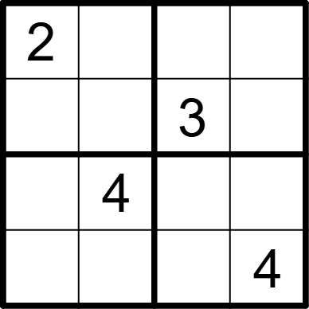 | 4 | 4 | [,3,4,1], [4,1,,2], [1,,2,3], [3,2,1,]
将数字 1-4 填入空格内，使每行、每列及每宫内数字均不重复。 |  |  | 四宫标准数独 | 5 | 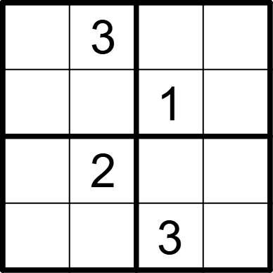 | 4 | 4 | [1,,2,4], [2,4,,3], [3,,4,1], [4,1,,2]
将数字 1-4 填入空格内，使每行、每列及每宫内数字均不重复。 |  |  | 四宫标准数独 | 5 | 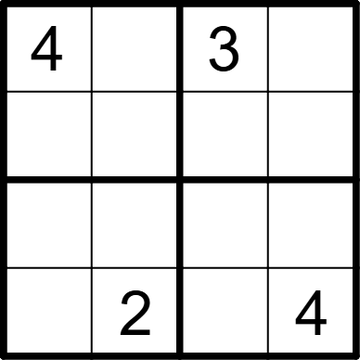 | 4 | 4 | [,1,,2], [2,3,4,1], [1,4,2,3], [3,,1,]
将数字 1-4 填入空格内，使每行、每列及每宫内数字均不重复。 |  |  | 四宫标准数独 | 5 | 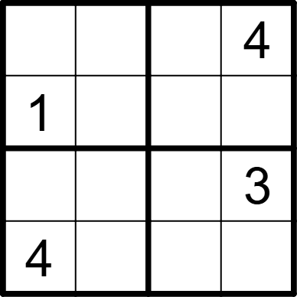 | 4 | 4 | [3,2,1,], [,4,3,2], [2,1,4,], [,3,2,1]
将数字 1-4 填入空格内，使每行、每列及每宫内数字均不重复。 |  |  | 四宫标准数独 | 5 | 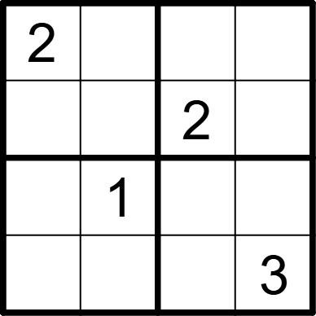 | 4 | 4 | [,4,3,1], [1,3,,4], [3,,4,2]， [4,2,1,]
将数字 1-4 填入空格内，使每行、每列及每宫内数字均不重复。 |  |  | 四宫标准数独 | 5 | 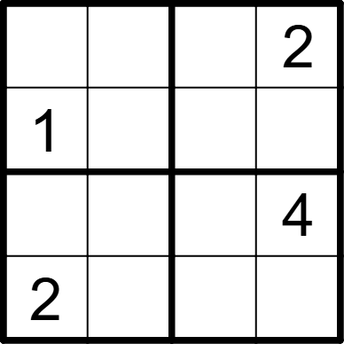 | 4 | 4 | [4,3,1,], [,2,4,3], [3,1,2,], [,4,3,1]
将数字 1-4 填入空格内，使每行、每列及每宫内数字均不重复。 |  |  | 四宫标准数独 | 5 | 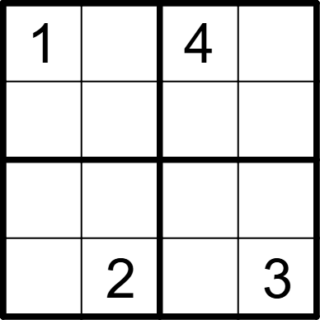 | 4 | 4 | [,3,,2], [2,4,3,1], [3,1,2,4], [4,,1,]
将数字 1-4 填入空格内，使每行、每列及每宫内数字均不重复。 |  |  | 四宫标准数独 | 5 | 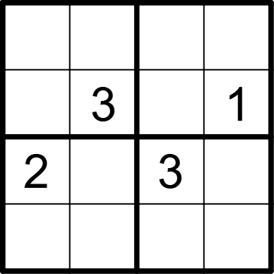 | 4 | 4 | [1,2,4,3], [4,,2,], [,1,,4], [3,4,1,2]
将数字 1-4 填入空格内，使每行、每列及每宫内数字均不重复。 |  |  | 四宫标准数独 | 5 | 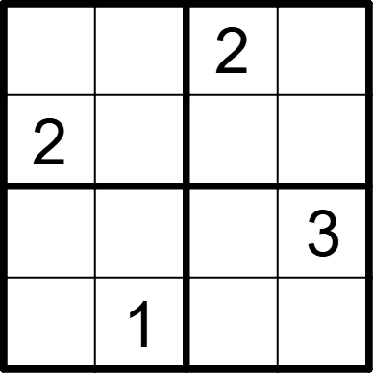 | 4 | 4 | [1,3,,4], [,4,3,1], [4,2,1,], [3,,4,2]
将数字 1-4 填入空格内，使每行、每列及每宫内数字均不重复。 |  |  | 四宫标准数独 | 5 |  | 4 | 4 | [4,3,1,], [,2,4,3], [3,1,2,], [,4,3,1]
将数字 1-4 填入空格内，使每行、每列及每宫内数字均不重复。 |  |  | 四宫标准数独 | 5 | 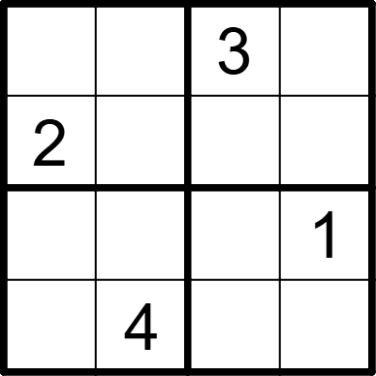 | 4 | 4 | [4,1,,2], [,3,1,4], [3,2,4,], [1,,2,3]
将数字 1-4 填入空格内，使每行、每列及每宫内数字均不重复。 |  |  | 四宫标准数独 | 5 | 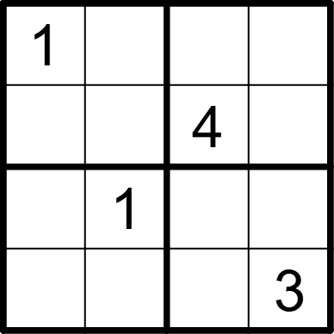 | 4 | 4 | [,4,3,2], [2,3,,1], [3,,2,4], [4,2,1,]
将数字 1-4 填入空格内，使每行、每列及每宫内数字均不重复。 |  |  | 四宫标准数独 | 5 | 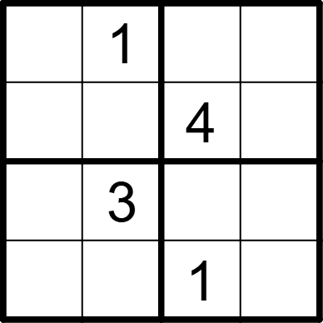 | 4 | 4 | [4,,3,2], [3,2,,1], [1,,2,4], [2,4,,3]
将数字 1-4 填入空格内，使每行、每列及每宫内数字均不重复。 |  |  | 四宫标准数独 | 5 | 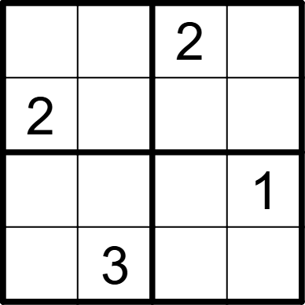 | 4 | 4 | [3,1,,4], [,4,1,3], [4,2,3,], [1,,4,2]
将数字 1-4 填入空格内，使每行、每列及每宫内数字均不重复。 |  |  | 四宫标准数独 | 5 | 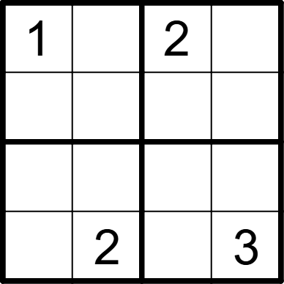 | 4 | 4 | [,3,,4], [2,4,3,1], [3,1,4,2], [4,,1,]
将数字 1-4 填入空格内，使每行、每列及每宫内数字均不重复。 |  |  | 四宫标准数独 | 5 | 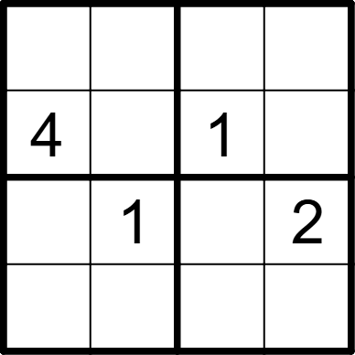 | 4 | 4 | [1,3,2,4], [,2,,3], [3,,4,], [2,4,3,1]
将数字 1-4 填入空格内，使每行、每列及每宫内数字均不重复。 |  |  | 四宫标准数独 | 5 | 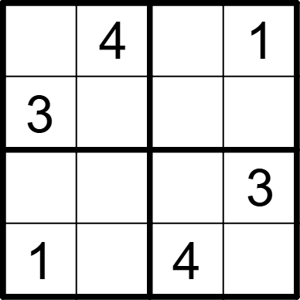 | 4 | 4 | [2,,3,], [,1,2,4], [4,2,1,], [,3,,2]
将数字 1-4 填入空格内，使每行、每列及每宫内数字均不重复。 |  |  | 四宫标准数独 | 5 | 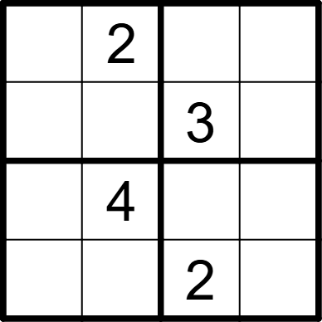 | 4 | 4 | [3,,4,1], [4,1,,2], [2,,1,3], [1,3,,4]
将数字 1-4 填入空格内，使每行、每列及每宫内数字均不重复。 |  |  | 四宫标准数独 | 5 | 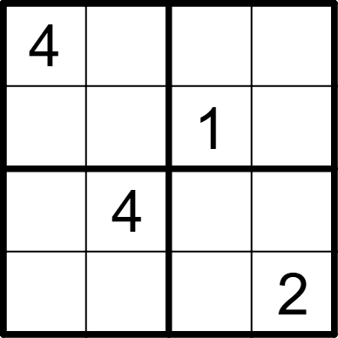 | 4 | 4 | [,1,2,3], [3,2,,4], [2,,3,1], [1,3,4,]
将数字 1-4 填入空格内，使每行、每列及每宫内数字均不重复。 |  |  | 四宫标准数独 | 5 | 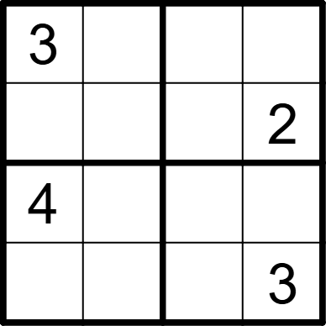 | 4 | 4 | [,2,1,4], [1,4,3,], [,3,2,1], [2,1,4,]
将数字 1-4 填入空格内，使每行、每列及每宫内数字均不重复。 |  |  | 四宫标准数独 | 5 | 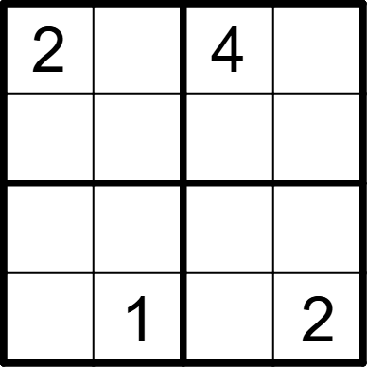 | 4 | 4 | [,3,,1], [1,4,2,3], [3,2,1,4], [4,,3,]
将数字 1-4 填入空格内，使每行、每列及每宫内数字均不重复。 |  |  | 四宫标准数独 | 5 | 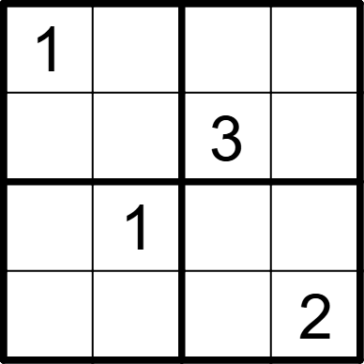 | 4 | 4 | [,3,2,4], [4,2,,1], [2,,4,3], [3,4,1,]
将数字 1-4 填入空格内，使每行、每列及每宫内数字均不重复。 |  |  | 四宫标准数独 | 5 | 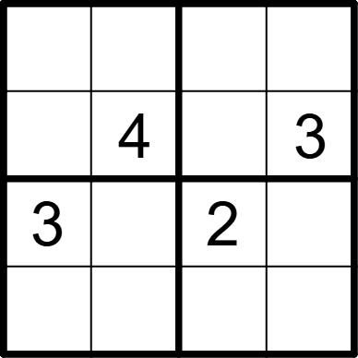 | 4 | 4 | [1,3,4,2], [2,,1,], [,1,,4], [4,2,3,1]
将数字 1-4 填入空格内，使每行、每列及每宫内数字均不重复。 |  |  | 四宫标准数独 | 5 | 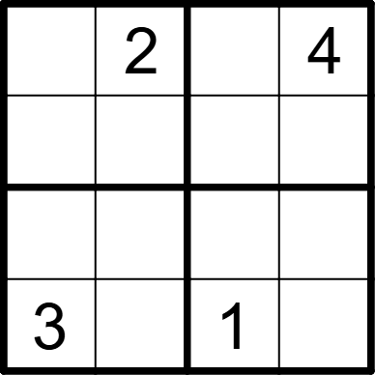 | 4 | 4 | [1,,3,], [4,3,2,1], [2,1,4,3], [,4,,2]
将数字 1-4 填入空格内，使每行、每列及每宫内数字均不重复。 |  |  | 四宫标准数独 | 5 |  | 4 | 4 | [,3,4,1], [4,1,,2], [1,,2,3], [3,2,1,]
将数字 1-4 填入空格内，使每行、每列及每宫内数字均不重复。 |  |  | 四宫标准数独 | 5 |  | 4 | 4 | [1,,2,4], [2,4,,3], [3,,4,1], [4,1,,2]
将数字 1-4 填入空格内，使每行、每列及每宫内数字均不重复。 |  |  | 四宫标准数独 | 5 | 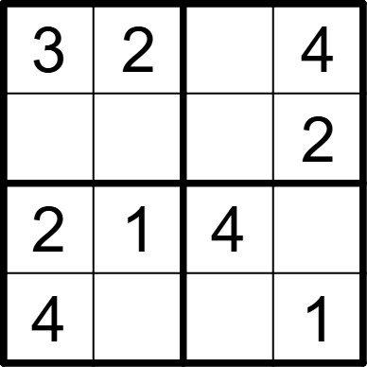 | 4 | 4 | [,,1,], [1,4,3,], [,,,3], [,3,2,]
将数字 1-4 填入空格内，使每行、每列及每宫内数字均不重复。 |  |  | 四宫标准数独 | 5 |  | 4 | 4 | [3,2,1,], [,4,3,2], [2,1,4,], [,3,2,1]
将数字 1-4 填入空格内，使每行、每列及每宫内数字均不重复。 |  |  | 四宫标准数独 | 5 |  | 4 | 4 | [,4,3,1]， [1,3,,4], [3,,4,2], [4,2,1,]
将数字 1-4 填入空格内，使每行、每列及每宫内数字均不重复。 |  |  | 四宫标准数独 | 5 |  | 4 | 4 | [4,3,1,], [,2,4,3], [3,1,2,], [,4,3,1]
将数字 1-4 填入空格内，使每行、每列及每宫内数字均不重复。 |  |  | 四宫标准数独 | 5 | 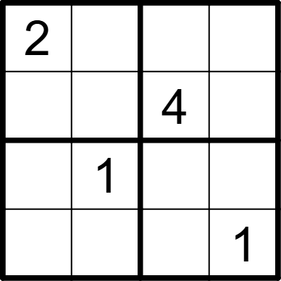 | 4 | 4 | [,4,1,3], [1,3,,2], [3,,2,4], [4,2,3,]
将数字 1-4 填入空格内，使每行、每列及每宫内数字均不重复。 |  |  | 四宫标准数独 | 5 | 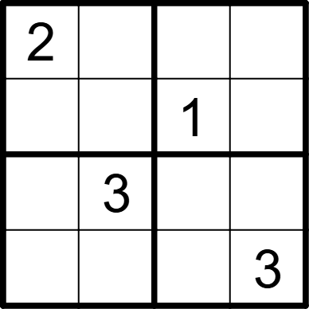 | 4 | 4 | [,1,3,4], [3,4,,2], [4,,2,1], [1,2,4,]
将数字 1-4 填入空格内，使每行、每列及每宫内数字均不重复。 |  |  | 四宫标准数独 | 5 | 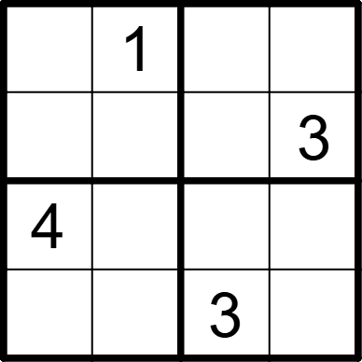 | 4 | 4 | [3,,4,2], [2,4,1,], [,3,2,1], [1,2,,4]
将数字 1-4 填入空格内，使每行、每列及每宫内数字均不重复。 |  |  | 四宫标准数独 | 5 | 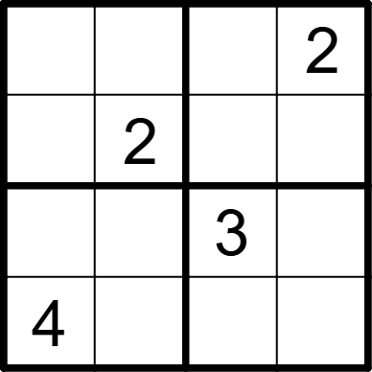 | 4 | 4 | [3,4,1,], [1,,4,3], [2,1,,4], [,3,2,1]
将数字 1-4 填入空格内，使每行、每列及每宫内数字均不重复。 |  |  | 四宫标准数独 | 5 | 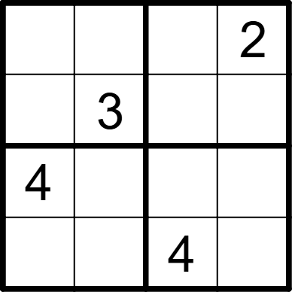 | 4 | 4 | [1,4,3,], [2,,1,4], [,1,2,3], [3,2,,1]
将数字 1-4 填入空格内，使每行、每列及每宫内数字均不重复。 |  |  | 四宫标准数独 | 5 | 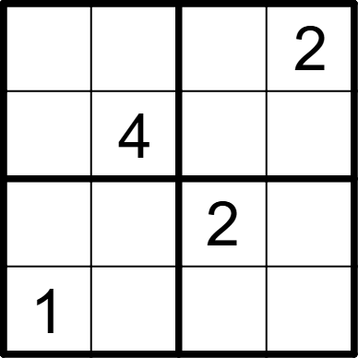 | 4 | 4 | [3,1,4,], [2,,1,3], [4,3,,1], [,2,3,4]
将数字 1-4 填入空格内，使每行、每列及每宫内数字均不重复。 |  |  | 四宫标准数独 | 5 |  | 4 | 4 | [,2,4,1], [1,4,,3], [2,,3,4], [4,3,1,]
将数字 1-4 填入空格内，使每行、每列及每宫内数字均不重复。 |  |  | 四宫标准数独 | 5 | 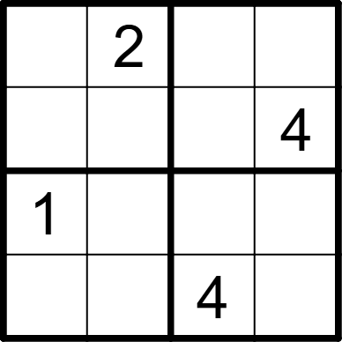 | 4 | 4 | [4,,1,3], [3,1,2,], [,4,3,2], [2,3,,1]
将数字 1-4 填入空格内，使每行、每列及每宫内数字均不重复。 |  |  | 四宫标准数独 | 5 | 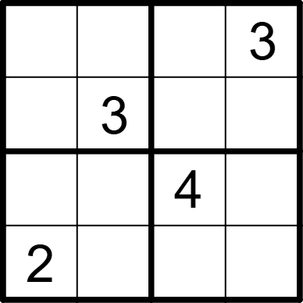 | 4 | 4 | [4,2,1,], [1,,2,4], [3,1,,2], [,4,3,1]
将数字 1-4 填入空格内，使每行、每列及每宫内数字均不重复。 |  |  | 四宫标准数独 | 5 | 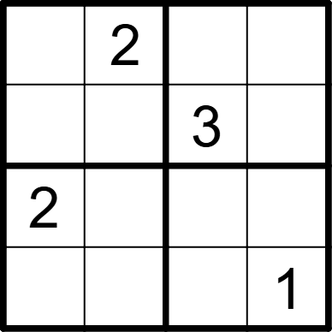 | 4 | 4 | [3,,1,4], [1,4,,2], [,1,4,3], [4,3,2,]
将数字 1-4 填入空格内，使每行、每列及每宫内数字均不重复。 |  |  | 四宫标准数独 | 5 | 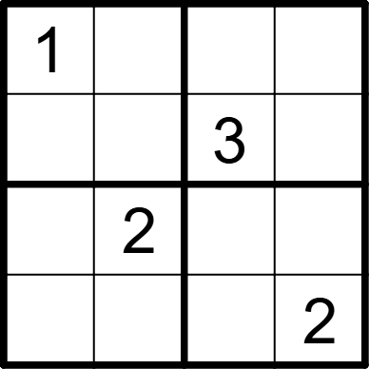 | 4 | 4 | [,3,2,4], [2,4,,1], [4,,1,3], [3,1,4,]
将数字 1-4 填入空格内，使每行、每列及每宫内数字均不重复。 |  |  | 四宫标准数独 | 5 | 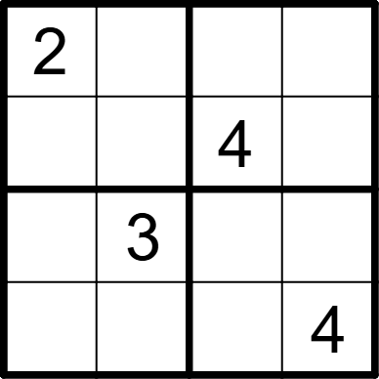 | 4 | 4 | [,4,1,3], [3,1,,2], [4,,2,1], [1,2,3,]
将数字 1-4 填入空格内，使每行、每列及每宫内数字均不重复。 |  |  | 四宫标准数独 | 5 | 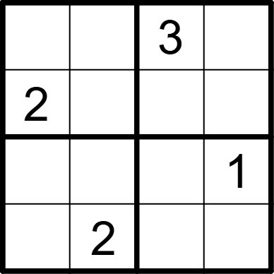 | 4 | 4 | [4,1,,2], [,3,1,4], [3,4,2,], [1,,4,3]
将数字 1-4 填入空格内，使每行、每列及每宫内数字均不重复。 |  |  | 四宫标准数独 | 5 | 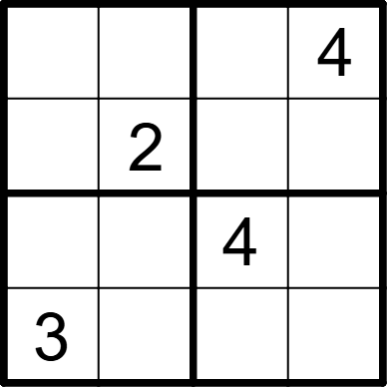 | 4 | 4 | [1,3,2,], [4,,3,1], [2,1,,3], [,4,1,2]
将数字 1-4 填入空格内，使每行、每列及每宫内数字均不重复。 |  |  | 四宫标准数独 | 5 | 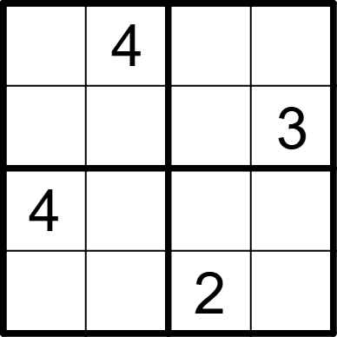 | 4 | 4 | [3,,1,2], [2,1,4,], [,2,3,1], [1,3,,4]
将数字 1-4 填入空格内，使每行、每列及每宫内数字均不重复。 |  |  | 四宫标准数独 | 5 | 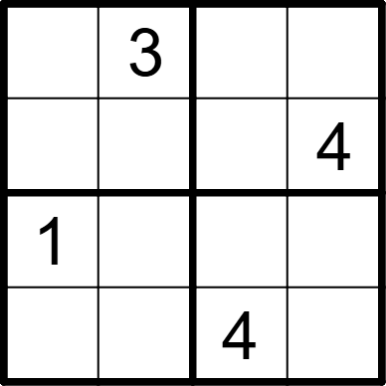 | 4 | 4 | [4,,1,2], [2,1,3,], [,4,2,3], [3,2,,1]
将数字 1-4 填入空格内，使每行、每列及每宫内数字均不重复。 |  |  | 四宫标准数独 | 5 | 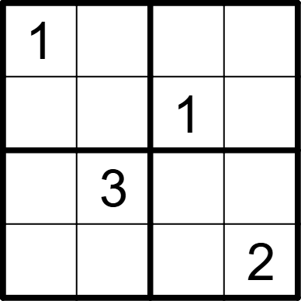 | 4 | 4 | [,4,2,3], [3,2,,4], [2,,4,1], [4,1,3,]
将数字 1-4 填入空格内，使每行、每列及每宫内数字均不重复。 |  |  | 四宫标准数独 | 5 | 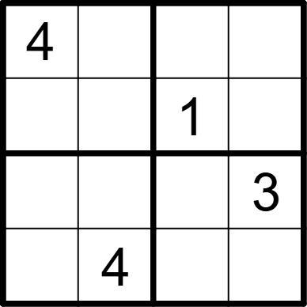 | 4 | 4 | [,1,3,2], [2,3,,4], [1,2,4,], [3,,2,1]
将数字 1-4 填入空格内，使每行、每列及每宫内数字均不重复。 |  |  | 四宫标准数独 | 5 | 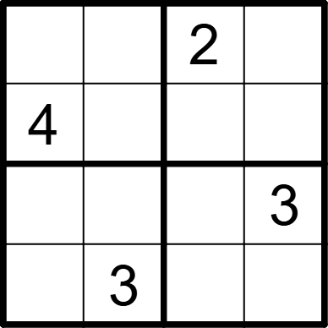 | 4 | 4 | [3,1,,4], [,2,3,1], [2,4,1,], [1,,4,2]
将数字 1-4 填入空格内，使每行、每列及每宫内数字均不重复。 |  |  | 四宫标准数独 | 5 | 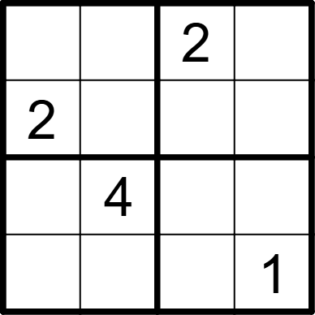 | 4 | 4 | [4,1,,3], [,3,1,4], [1,,3,2], [3,2,4,]
将数字 1-4 填入空格内，使每行、每列及每宫内数字均不重复。 |  |  | 四宫标准数独 | 5 |  | 4 | 4 | [1,3,2,4], [,2,,3], [3,,4,], [2,4,3,1]
将数字 1-4 填入空格内，使每行、每列及每宫内数字均不重复。 |  |  | 四宫标准数独 | 5 |  | 4 | 4 | [2,,3,], [,1,2,4], [4,2,1,], [,3,,2]
将数字 1-4 填入空格内，使每行、每列及每宫内数字均不重复。 |  |  | 四宫标准数独 | 5 |  | 4 | 4 | [3,,4,1], [4,1,,2], [2,,1,3], [1,3,,4]
将数字 1-4 填入空格内，使每行、每列及每宫内数字均不重复。 |  |  | 四宫标准数独 | 5 |  | 4 | 4 | [,1,2,3], [3,2,,4], [2,,3,1], [1,3,4,]
将数字 1-4 填入空格内，使每行、每列及每宫内数字均不重复。 |  |  | 四宫标准数独 | 5 |  | 4 | 4 | [,2,1,4], [1,4,3,], [,3,2,1], [2,1,4,]
将数字 1-4 填入空格内，使每行、每列及每宫内数字均不重复。 |  |  | 四宫标准数独 | 5 |  | 4 | 4 | [,3,,1], [1,4,2,3], [3,2,1,4], [4,,3,]
将数字 1-4 填入空格内，使每行、每列及每宫内数字均不重复。 |  |  | 四宫标准数独 | 5 | 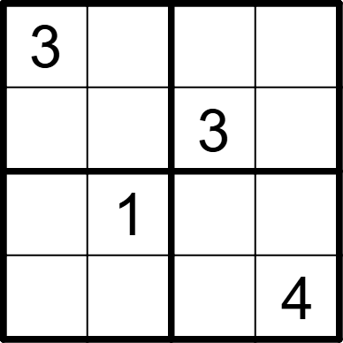 | 4 | 4 | [,2,4,1], [1,4,,2], [4,,2,3], [2,3,1,]
将数字 1-4 填入空格内，使每行、每列及每宫内数字均不重复。 |  |  | 四宫标准数独 | 5 |  | 4 | 4 | [,3,2,4], [4,2,,1], [2,,4,3], [3,4,1,]
将数字 1-4 填入空格内，使每行、每列及每宫内数字均不重复。 |  |  | 四宫标准数独 | 5 |  | 4 | 4 | [1,3,4,2], [2,,1,], [,1,,4], [4,2,3,1]
将数字 1-4 填入空格内，使每行、每列及每宫内数字均不重复。 |  |  | 四宫标准数独 | 5 |  | 4 | 4 | [1,,3,], [4,3,2,1], [2,1,4,3], [,4,,2]

